سآبیک
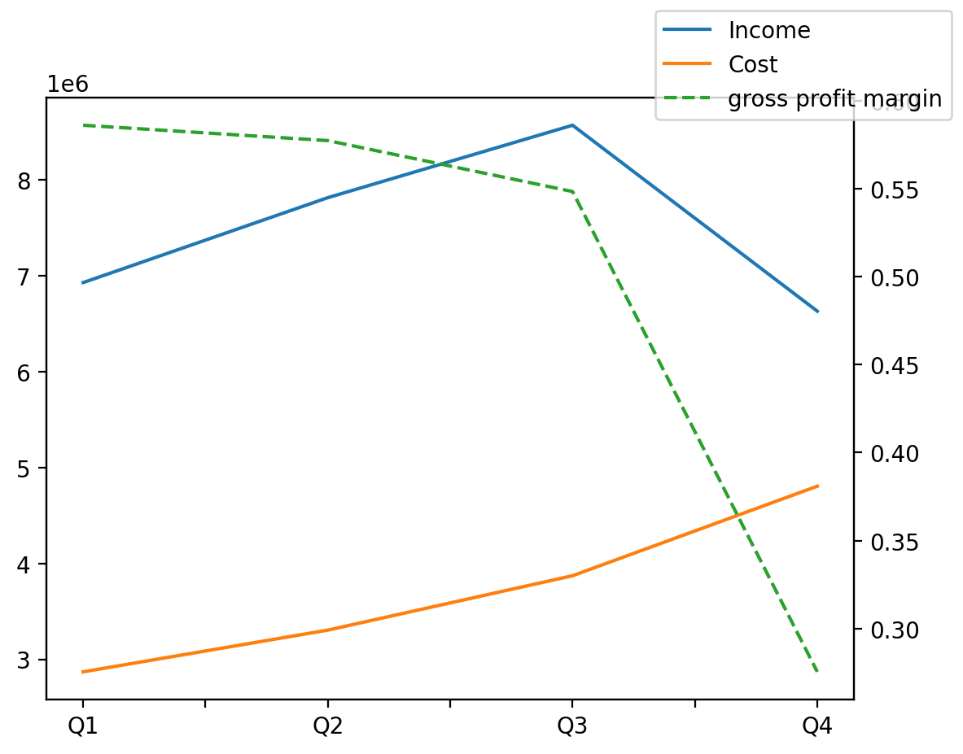
1402/12/29 | Q1 | Q2 | Q3 | Y | Q4 | Q2 / Q1 | Q3 / Q2 | Q4 / Q3
درآمد های عملیاتی | 6930148 | 7816282 | 8571909 | 29950326 | 6631987 | 0.1278665333 | 0.096673456766 | -0.22631154857
بهای تمام شده | -2868857 | -3304001 | -3871537 | -14849963 | -4805568 | 0.15167852563 | 0.17177234511 | 0.24125586298
سود(زیان)ناخالص | 4061291 | 4512281 | 4700372 | 15100363 | 1826419 | 0.11104597036 | 0.04168423908 | -0.61143096759
هزینه های عمومی اداری فروش | -262963 | -193517 | -201166 | -1178212 | -520566 | -0.26409038534 | 0.039526243172 | 1.5877434557
سود(زیان)عملیاتی | 3849867 | 4260195 | 4429471 | 13870588 | 1331055 | 0.10658238324 | 0.03973433141 | -0.69950023378
سایر درآمدهای غیر عملیاتی | 242316 | 424420 | 363110 | 1720524 | 690678 | 0.75151455125 | -0.14445596343 | 0.90211781554
سود(زیان)خالص | 3369958 | 3865812 | 4071290 | 12612978 | 1305918 | 0.14713951925 | 0.053152610629 | -0.67923729334
مواد مستقیم مصرفی | 912202 | 798457 | 1080384 | 3705581 | 914538 | -0.12469277638 | 0.3530897719 | -0.15350653101
سربارتوليد | 2202177 | 2317299 | 3072544 | 11168036 | 3576016 | 0.052276451893 | 0.3259160773 | 0.16386160784

